UI规则
 |  | 一、界面UI样式
 |  |  | 界面布局
 |  |  |  | 出现规则
 |  |  |  |  | 点击副本列表中的副本项后可以打开阵容选择界面
可能只是隐藏一下 |  |  |  |  | 同时副本列表界面关闭
ok,也行 |  |  |  |  | 当关闭阵容选择界面后，打开之前关闭的副本列表界面
 |  |  |  |  | 上述规则适用于副本系统的阵容选择界面，其他玩法进入阵容选择界面的规则在其他文档中表明

 |  |  |  | 界面样式如下

场地buff图标
关闭按钮
界面标题以及星级信息

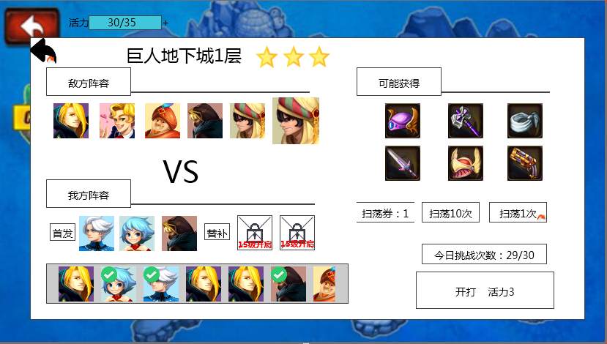
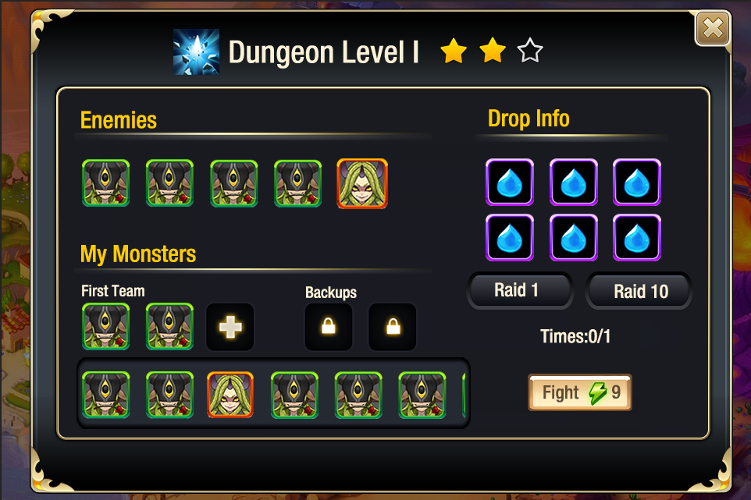
掉落信息

敌方阵容

扫荡信息
我方阵容
可挑战次数

宠物列表
开战按钮

 |  |  | 各模块需求
 |  |  |  | 界面标题以及星级信息
 |  |  |  |  | 显示该副本或者玩法的名称
 |  |  |  |  | 界面标题的长度为200像素
 | 没通关的时候不显示还是显示空星星 |  |  |  | 如果为副本玩法，则显示该副本已通关的最高星级
 | 空星星
 |  |  |  |  | 星级显示规则
 |  |  |  |  | 未通关时不显示星星，第一次通关后显示获得星级，每获得一星由左至右显示一颗实星星，未获得的显示空星星，最多获得三个实星

 |  |  |  | 敌方阵容
 |  |  |  | 多语言ID：instance_difangzhenrong
 | 普通副本只有3只怪，怎么显示 |  |  |  | 展示敌方阵容，最多可以同时显示6个头像，左侧对齐显示，icon规则详见【宠物界面文档规范】分页
 | 左侧对齐 |  |  |  | 敌方阵容通过读取instance表中的怪物ID进行显示
 |  |  |  |  | 显示顺序根据配置表配置顺序而定
 |  |  |  |  | 同时将boss怪图标放置在小怪图标后方,且boss怪图标略大于小怪图标
 |  |  |  |  | 敌方阵容品质显示规则
 |  |  |  |  |  | 根据instanceEntry表中enemy的配置读取即可
 |  |  |  |  |  | 配置格式，怪物ID+，+stage
 |  |  |  |  |  | stage规则见宠物文档
 |  |  |  |  | 敌方阵容中，怪物等级读取instance表中level一列
 |  |  |  |  | 在敌方阵容中按住一个怪物图标时，可以弹出该怪物的信息界面，样式如下
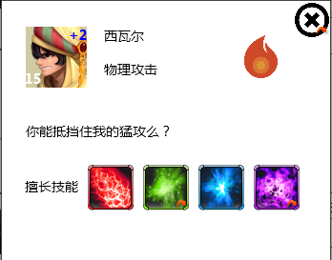

模态？ |  |  |  |  |  | 界面为模态
嗯呐 模态
 |  |  |  |  |  | 包括 怪物头像，怪物名称，怪物性格倾向，怪物五行属性，怪物描述，技能列表，关闭按钮
 |  |  |  |  |  | 怪物头像
 | 宠物界面文档有这个规范，不用粘贴 |  |  |  |  |  | 显示该怪物的头像icon，具体规则见宠物界面文档
 | OK |  |  |  |  | 怪物名称
 |  |  |  |  |  |  | 显示该怪物的名称
 | 写一下读哪个表，哪个字段，下同 |  |  |  |  |  | 通过读取instanceentry表中enemy1-enemy6显示
多语言 | 已改 |  |  |  |  | 怪物性格倾向
性格倾向于性格是相同的文案吧 |  |  |  |  |  |  | 若目标非boss
宠物界面文档-宠物详情分页，208行有性格的文案 |  |  |  |  |  |  |  | 显示该怪物的性格倾向，如物理攻击，法术攻击等
 |  |  |  |  |  |  |  | 通过读取怪物配置表显示
 |  |  |  |  |  |  | 若目标为boss
 |  |  |  |  |  |  |  | 显示为未知
 |  |  |  |  |  | 怪物五行属性图标
没有金木水火土啦，显示图标？ |  |  |  |  |  |  | 指怪物的五行属性：木水火光暗，分别显示对应的图标
已补充 |  |  |  |  |  |  | 通过读取unitdata表中property显示
 |  |  |  |  |  | 怪物描述
 |  |  |  |  |  |  | 显示怪物描述信息，最多可以显示两行，每行260像素左右大小
 | 配出来的么？配在哪 |  |  |  |  |  | unitdata表中增加一列tips，用于显示怪物的描述信息
 | 已补充
 |  |  |  |  |  | 技能列表
 |  |  |  |  |  |  | 横向显示该怪物的技能图标，每行最多显示5个图标
 |  |  |  |  |  |  | 若宠物为小怪
 | 显示一行还是换行 |  |  |  |  |  |  | 显示怪物拥有的技能
 |  |  |  |  |  |  |  |  | 排列顺序
 |  |  |  |  |  |  |  |  |  | 大招，物理，法术，buff，被动
 |  |  |  |  |  |  |  |  |  | 如果某个怪没有其中得某个技能，则后面的依次提前
 | 显示一行 |  |  |  |  |  | 若怪物为boss
 | 大boss比如美杜莎，技能有很多，随便选几个么，最多显示几个 |  |  |  |  |  |  | 显示怪物拥有的擅长技能（大招技能，只显示1状态的大招技能）
 | 只显示大招技能 |  |  |  |  |  |  |  | 多语言ID：spell_yongyoujineng_special
 | 手指离开后是否取消选中 |  |  |  |  |  | 按住技能icon会弹出技能tips同时icon变为选中状态，手指离开icon后tips消失同时取消选中状态
 | 离开后 |  |  |  |  |  |  | 选中状态即为边框高亮
 |  |  |  |  |  |  | 具体tips样式见技能逻辑文档 技能tips规范分页
 |  |  |  |  |  | 关闭按钮
 |  |  |  |  |  |  | 点击后可以关闭怪物信息界面
 |  |  |  |  | 点击除该界面外其他位置可以关闭该界面

 |  |  |  | 我方阵容
 |  |  |  | 多语言ID：instance_wofangzhenrong
 |  |  |  |  | 我方阵容分为 首发阵容 和 替补阵容 两部分
 |  |  |  |  |  | 首发多语言ID：instance_shangzhen
 |  |  |  |  |  | 替补多语言ID：instance_houbei

 |  |  |  |  | 首发阵容为三个位置，默认开放
 | 这个等级已经和数值定了是么，直接写死在代码么？ |  |  |  | 替补阵容为两个位置，当玩家等级达到X级时开启第一个替补阵容，当玩家等级达到Y级时开启第二个替补阵容
 | 这个不确定，写代码里也行 |  |  |  | 展示己方已上阵宠物的头像，icon规则详见【宠物界面文档规范】分页

 |  |  |  | 宠物列表
 |  |  |  |  | 显示玩家当前拥有的所有宠物，显示顺序与宠物界面的列表顺序一致（按照战力）
 |  |  |  |  | 若有宠物处于不可上阵状态（如大冒险或者其他玩法中），则头像显示为灰色，同时头像右下角显示一个对应繁忙的图标，位置如下

 |  |  |  |  |  | 图标目前只有大冒险的需求，样式可以结合大冒险入口形式设计
 |  |  |  |  |  | 该状态判断只根据玩家打开阵容选择界面的时间点进行判断，如玩家打开界面后，对应宠物变更为可上阵，仍然按照不可上阵处理
 |  |  |  |  | 列表可以横向左右滑动，显示为N个半宠物头像的样式（其中N待美术同学确定）
 |  |  |  |  | 具体玩家宠物的上阵下阵规则见 阵容选择

 |  |  |  | 掉落信息
 |  |  |  |  | 标题为：可能获得
 |  |  |  |  | 多语言ID：instance_jiangliList
 |  |  |  |  | 显示可获得的物品，最多显示6个图标
 |  |  |  |  | 长按图标可以出现该物品的tips，tips出现在界面中间位置，样式见道具文档tips规范，道具tips不显示获得途径功能
 |  |  |  |  | 点击非tips界面可以关闭该tips
 |  |  |  |  | 此处只显示副本主产出的道具

 |  |  |  | 扫荡信息
 | 等级不足15级时或者未三星通关不显示按钮？ |  |  |  | 当玩家三星通关此副本，且等级达到M级时会在阵容选择界面中显示扫荡按钮
 | 不显示 |  |  |  | 当玩家三星通关此副本，且等级达到N级时回在阵容选择界面中显示扫荡N次按钮

 |  |  |  |  | 包含 扫荡N次、扫荡 三部分
 |  |  |  |  |  | 扫荡多语言ID：instance_saodang
 |  |  |  |  |  | 扫荡N次多语言ID：instance_saodang10
 |  |  |  |  | 扫荡N次按钮
 |  |  |  |  |  | 点击可以扫荡N次
 |  |  |  |  | 扫荡按钮
 |  |  |  |  |  | 点击可以扫荡1次
 |  |  |  |  | 扫荡相关具体规则见【扫荡详细规则】分页

 |  |  |  | 可挑战次数
 |  |  |  | 多语言ID：instance_tiaozhancishu
 |  |  |  |  | 显示当前副本当天可进行的次数，若副本配置剩余次数=0，则不显示此项，表明不限制副本次数
几/几的显示格式，一般都是往上涨的吧 |  |  |  |  | 格式为：今日剩余挑战次数 n/m，其中n为未进行次数，m为可进行次数
n是未进行次数，就直接显示n不用显示m了 |  |  |  |  | 刷新周期
需要让玩家知道上限是多少呀 | 现有规则都是0点重置，另外这个1自然天也不太好吧 |  |  |  |  | 0点重置
 | 已改
 |  |  |  |  | 当挑战次数不足时,今日剩余挑战次数变更为【重置】按钮
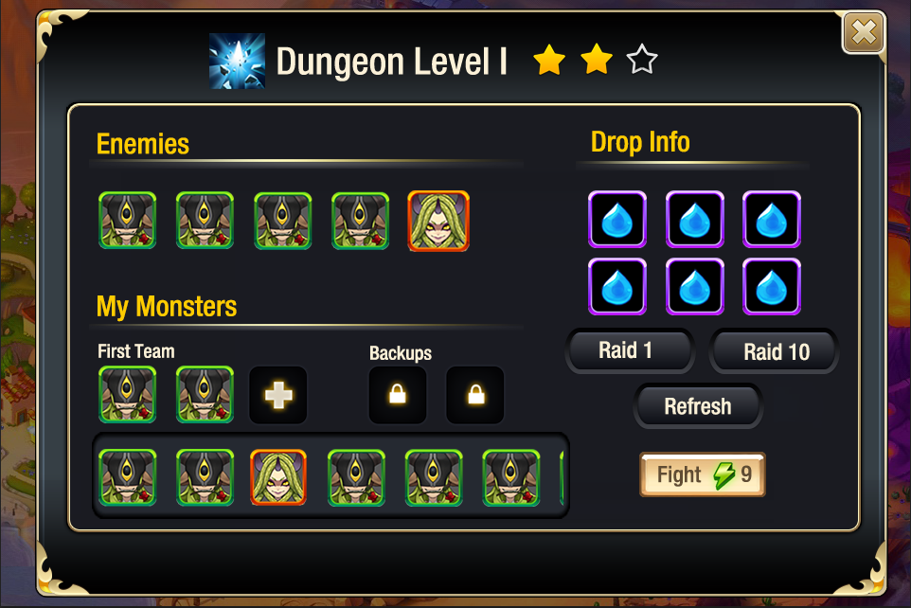

重置这个逻辑你写上面挑战次数那吧。放这不太合适 | 按钮多语言 |  |  |  |  | 点击【重置】按钮会弹出挑战次数重置确认界面
这不都是规则类么，上面都是界面 | 已补充 |  |  |  |  | 多语言ID：arrayselect_chongzhi_anniu
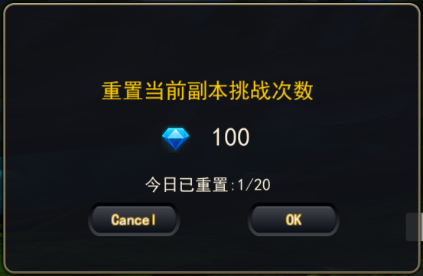

 | 目前界面里带钻石的，都用的钻石图标 |  |  |  |  |  |  |  |  |  |  | 采用通用UI的提示窗口
 | 好的 通用
 |  |  |  |  |  |  |  |  |  |  |  | 提示信息内容：重置当前副本挑战次数
 |  |  |  |  |  |  |  |  |  |  |  | 多语言ID：arrayselect_chongzhi
 |  |  |  |  |  |  |  |  |  |  |  | 次数提示：今日已重置X次
 |  |  |  |  |  |  |  |  |  |  |  | 多语言ID：arrayselect_chongzhiTimes
 |  |  |  |  |  |  |  |  |  |  |  | 字色与字号见美术规范文档
 | 已改 |  |  |  |  |  |  |  |  |  |  | 提示信息内容中，N与X读取配置表信息
是跳商城 | 目前所有的提示窗按钮，只有文字的都是确定 |  |  |  |  | 点击【确定】按钮则消耗钻石重置挑战次数，若钻石不足，则跳转到商城购买钻石界面
 |  |  |  |  |  |  | 挑战次数重置后，次数恢复至该副本可挑战的最大次数
好的 | 没有钻石购买通用界面，切换到商城 |  |  |  |  | 点击取消，则关闭该界面
 | 好的 |  |  |  | 挑战次数可以无限重置，消耗时递增，递增的消耗次数为累计数量，不单独统计每个副本的重置次数

 |  |  |  | 开战按钮
 |  |  |  | 多语言ID：instance_kaishizhandou
 |  |  |  |  | 包含活力图标+消耗活力数值
此时点击要弹出补充活力值逻辑 |  |  |  |  | 当当前活力小于按钮显示活力时，按钮的数值显示为红色，点击后弹出补充活力的界面，逻辑见活力值文档
已补充 |  |  |  |  | 满足开战条件时点击该按钮可以进入对应副本或者玩家的战斗界面

 |  |  |  | 场地buff图标
 |  |  |  |  | 显示该副本对应场地buff的图标样式
 |  |  |  |  | 点击图标可以显示场地bufftips
 |  |  |  |  | 具体buff样式见技能相关文档

 |  |  | 战力相关
 |  |  |  | 敌方战力
 |  |  |  |  | 显示在敌方阵容文本右侧，显示样式如下

 |  |  |  |  | 包括 战力图标+文本描述+：+战力数值
 |  |  |  |  | 战力数值读取instance表中的bp一列（新增）

 |  |  |  | 我方战力
 |  |  |  |  | 显示在我方阵容文本右侧，显示样式如下

 |  |  |  |  | 包括 战力图标+文本描述+：+战力数值
 |  |  |  |  | 战力数值由上场怪物战力之和

 |  |  |  | 战力相关提示
 |  |  |  |  | 当我方综合战力低于敌方综合战力时，我方数值显示为红色，当大于等于时，显示为正常颜色
 |  |  |  |  | 当我方综合战力低于敌方综合战力时，点击【开战】按钮时，弹出提示确认框
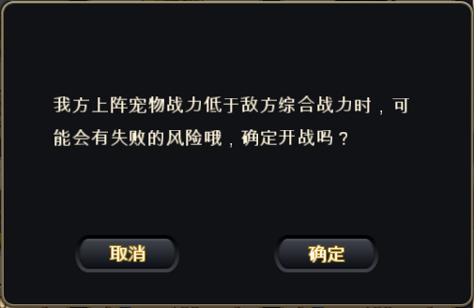

 |  |  |  |  |  |  |  |  |  |  | 提示内容： 我方上阵宠物战力低于敌方综合战力时，可能会有失败的风险哦，确定开战吗？
 |  |  |  |  |  |  |  |  |  |  | 多语言ID：arrayselect_kaizhan_001

 |  |  |  |  | 点击确认，则继续开战
 |  |  |  |  | 点击取消，则取消开战

 |  | 二、阵容调整规则
 |  |  | 宠物列表相关操作
 |  |  |  | 在宠物列表中点击一个宠物时，需要判断该宠物是否可以上阵
 |  |  |  |  | 若不可上阵，则弹出对应提示信息
 |  |  |  |  |  | 大冒险提示信息ID：arrayselect_count_005
 |  |  |  |  | 若可上阵，则判断该宠物是否已上阵（上阵指处于首发或者替补的位置当中）
可以加个IM哈 |  |  |  |  |  | 若不在上阵阵容中，则判断阵容位置是否已满
要有IM吧 | 首发和替补的几只怪都闪？ |  |  |  |  |  | 若上阵宠物已满，则玩家已上阵的宠物边框高亮闪烁1次进行提示，同时弹出IM提示
 | 对 |  |  |  |  |  | 提示信息ID：arrayselect_count_003
替补没开要有提示吧 |  |  |  |  |  |  | 若上阵宠物未满，则将该宠物由左至右顺序插入到上阵列表中，优先插入首发阵容，若首发阵容已满，插入替补阵容
icon上有提示啦，点击icon给个提示？ |  |  |  |  |  |  | 同时该宠物在宠物列表中的图标有灰色半透明遮罩并在右下角显示对勾图标，样式如下

宠物界面文档规范中对号是在右下角好像
同宠物界面文档规范吧
 |  |  |  |  |  | 若在上阵阵容中，则将该宠物从上阵阵容中移除，同时玩家宠物列表中该宠物的头像去除半透明遮罩与对勾图标，样式如下

 |  |  |  | 在宠物列表中按住一个宠物图标时，可以弹出该宠物的信息界面，样式如下
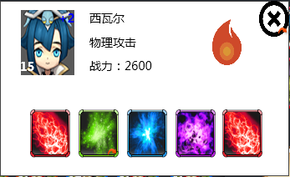

 |  |  |  |  | 包括 宠物头像，宠物名称，宠物性格倾向，宠物五行属性，战力、技能列表，关闭按钮
 |  |  |  |  | 宠物头像
 |  |  |  |  |  | 显示该宠物的头像icon，具体规则见【宠物界面文档规范】分页
 |  |  |  |  | 宠物名称
 |  |  |  |  |  | 显示该宠物的名称
 |  |  |  |  |  | 通过读取宠物配置表显示
 |  |  |  |  | 宠物性格倾向
同上 |  |  |  |  |  | 显示该宠物的性格倾向，如物理攻击，法术攻击等
宠物界面文档-宠物详情分页，208行有性格的文案 |  |  |  |  |  | 通过读取宠物配置表显示
 |  |  |  |  | 宠物五行属性
同上 |  |  |  |  |  | 指怪物的五行属性：木水火光暗，分别显示对应的图标
已补充 |  |  |  |  |  | 通过读取unitdata表中property显示
 |  |  |  |  | 战力
 |  |  |  |  |  | 指当前宠物的战力
 |  |  |  |  |  | 显示格式为：战力+冒号：数值
 |  |  |  |  |  | 战力数值与宠物界面战力数值显示一致

 |  |  |  |  | 宠物描述
 |  |  |  |  |  | 显示宠物描述信息，最多可以显示两行，每行260像素左右大小
 |  |  |  |  |  | unitdata表中增加一列tips，用于显示怪物的描述信息
 |  |  |  |  | 技能列表
 |  |  |  |  |  | 显示宠物拥有的技能
 |  |  |  |  |  | 最多可以显示5个图标
 |  |  |  |  |  |  | 排列顺序
 |  |  |  |  |  |  |  | 大招，物理，法术，buff，被动（配置控制）
 |  |  |  |  |  |  |  | 如果某个怪没有其中得某个技能，则后面的依次提前
 |  |  |  |  |  |  |  | 当技能未配置tips则不显示在列表中
 |  |  |  |  |  | 按住技能icon会弹出技能tips同时icon有遮罩效果，手指离开icon后tips消失
 |  |  |  |  |  | 具体tips样式见技能逻辑文档 技能tips规范分页
 |  |  |  |  | 关闭按钮
 |  |  |  |  |  | 点击后可以关闭宠物信息界面
 |  |  |  | 点击非该界面外其他位置可以关闭该界面

 |  |  | 上阵阵容界面相关操作
 |  |  |  | 在上阵阵容中点击一个宠物时，该宠物从上阵阵容中移除，同时玩家宠物列表中该宠物的头像去除半透明遮罩与对勾图标，样式如下

 |  |  |  | 按住已上阵的宠物图标时，也可以弹出该宠物的信息界面，界面样式与列表中按住宠物图标弹出的信息界面样式一致

 |  |  | 阵容保存
 |  |  |  | 当玩家使用一个阵容进入一次副本后，则该阵容自动记录为下一次进入副本的默认选择（区分活动本/普通副本）

 |  |  |  | 每个活动副本单独记录玩家上次的阵容
 |  |  |  | 全部普通副本统一记录玩家上次的阵容

上阵宠物在分解中是不能被消耗的 |  |  |  | 若玩家消耗了已保存阵容上的宠物，则下一次进入副本时被消耗宠物位置置空
 |  |  |  | 若玩家已保存阵容中包含不可上阵的宠物（大冒险或者其他活动去了），则下一次进入副本时该宠物位置置空
保不齐有其他方式搞掉 |  |  |  | 玩家退出游戏后重新进入游戏，保存的阵容仍为上一次副本的阵容

 |  |  |  | 阵容信息保存在客户端即可
 |  |  |  | 初次开启某个副本时，阵容默认为空

 |  |  | 阵容状态
然后呢 | 少一段？ |  |  | 当阵容位置为空时，显示为空站位样式，同时当前可接受上阵的位置闪烁提示玩家此次上阵的宠物的目标位置
已补充 | 已补充 |  |  |  | 如当前1、2、3站位均为空，则1号站位闪烁提示将要上阵的宠物会在1号站位
 |  |  |  | 当前站位未开启时，显示为空站位上锁的样式，点击该站位会弹出IM提示
 |  |  |  | 提示信息ID：arrayselect_count_004
 |  |  |  |  | 上锁样式如下

 |  |  |  |  | 包括空站位底图、 上锁图标
 |  |  |  |  | 站位底图
 |  |  |  |  |  | 与已开启的空站位显示一样
 |  |  |  |  | 上锁图标
 |  |  |  |  |  | 显示一个锁住的图标样式

 |  | 三、开战相关规则
 |  |  | 开战条件
 |  |  |  | 满足下述条件后点击开战按钮即可进入战斗
 |  |  |  | 1.当前活力大于等于该副本所需活力
 | 有道理 |  |  | 2.当前挑战次数大于等于1（如该副本有限制则判断此条）
 | 宠物不按顺序上场也能开战么，比如只有后备放宠物了 |  |  | 3.上阵宠物符合规则（满足下述两种情况之一即可）
 |  |  |  |  | 若无替补宠物上阵，则首发上阵宠物数大于等于1

 | 活力不足和次数不足是不是应该次数不足优先比较好 |  |  | 三个条件缺一不可，若条件不满足，则按照序号顺序进行判断
 | 这个不改了哈
 |  |  |  | 活力值不足
 |  |  |  |  | 当活力不足时，弹出活力购买界面，样式和规则详见活力文档
 |  |  |  | 挑战次数不足
 | 重置次数没了之后，如何处理 |  |  |  | 当挑战次数不足时，点击开战按钮会弹出提示信息，提示信息ID：arrayselect_count_001
 | 不理解晒意思
 |  |  |  | 上阵宠物不符合规则
 | 提示信息里忘标在那个频道显示了 |  |  |  | 若无替补宠物上阵，且首发上阵宠物为0，点击开战按钮会弹出提示信息，提示信息ID：arrayselect_count_002
 | 好的
 |  |  |  | 若已上阵的宠物没有按照由左至右的顺序排列，即两个上阵宠物之间有空位，点击开战会弹出提示信息，提示信息ID：tip_zhenrongError

扫荡详细规则
 |  | 扫荡规则
 |  |  | 每扫荡一次消耗1张扫荡券
 |  |  | 服务端记录的副本挑战次数需要包括真实战斗次数以及扫荡次数
 |  |  | 扫荡不会给上阵宠物经验但是会额外给出扫荡奖励（具体配置见 结算文档）
 |  | 扫荡券相关
 |  |  | 道具需求
 |  |  |  | 名称 | 使用等级 | 图标 | tips | 价格
 | 多语言 |  |  | 扫荡券 | 1 | 待定 | 帮你扫荡啊哈哈！ | 1
 | 已补充 |  |  | 多语言ID：arrayselect_saodangquan

 |  | 扫荡界面规则
 |  |  | 包含扫荡券剩余数、单次扫荡按钮、多次扫荡按钮
 | 不支持tips |  |  | 扫荡券剩余数
 | 缩小版的扫荡券图标？是否支持tips |  |  |  | 格式为 扫荡券图标+当前扫荡券数量
这个是用道具堆叠上限做还是这里显示最大9999实际可以超过呢？ | 超过不会获得还是超过只显示9999 |  |  |  | 扫荡券最大显示数量为9999，当持有量超过9999时，只显示9999个
 |  |  |  |  | 消耗扫荡券后，若大于等于9999则保持显示9999不变
 | 只显示9999
 |  |  |  | 单次扫荡按钮
 |  |  |  |  | 控件类型 |  |  |  | 按钮文案
 |  |  |  |  |  | 按钮 |  |  |  | 扫荡1次
 |  |  |  |  | 显示位置
 |  |  |  |  |  | 见示意图
 |  |  |  |  | 出现/隐藏规则
 |  |  |  |  |  | 满足扫荡规则时显示
 |  |  |  |  | 音效
 |  |  |  |  |  | 无
 |  |  |  |  | 按钮效果
 |  |  |  |  |  | 点击后进行1次扫荡操作判断

 |  |  |  | 多次扫荡按钮
 |  |  |  |  | 普通副本为扫荡10次
 |  |  |  |  | 精英副本为扫荡3次
 |  |  |  |  | 点击后可以进行多次的扫荡操作
 |  |  |  |  | 控件类型 |  |  |  | 按钮文案
 |  |  |  |  |  | 按钮 |  |  |  | 扫荡N次
 |  |  |  |  | 显示位置
 |  |  |  |  |  | 见示意图
 |  |  |  |  | 出现/隐藏规则
 |  |  |  |  |  | 满足扫荡规则时显示
 |  |  |  |  | 音效
 |  |  |  |  |  | 无
 |  |  |  |  | 按钮效果
 |  |  |  |  |  | 点击后进行N次扫荡操作判断

 |  |  |  |  | N确定方式
 |  |  |  |  |  | 根据以下四个参数来确定
 |  |  |  |  |  | 1.扫荡最大值
 |  |  |  |  |  |  | min（每天可挑战次数，10）
 |  |  |  |  |  | 2.剩余挑战次数
 |  |  |  |  |  | 3.当前活力可挑战次数
 |  |  |  |  |  |  | 当前活力/当前副本活力消耗
 |  |  |  |  |  | 4.扫荡券剩余数

 |  |  |  |  |  | 当 3>0且2>0且4>0时，N取其中最小值，且最大不超过1
 |  |  |  |  |  | 其他情况N取1

 | 是说点扫荡按钮之后触发下面这些判断？
 | 对 |  |  |  | 活力值不足
 |  |  |  |  |  | 当活力不足时，弹出活力购买界面，样式和规则详见活力文档
这个也是放到他显示位置说就行了吧 | 这是粘过来的没改，直接写挑战次数不足时弹出挑战次数重置界面就行了 |  |  |  | 挑战次数不足
那是UI嘛，这个是规则 | 额 |  |  |  |  | 当挑战次数不足时，点击扫荡会弹出提示信息，提示信息ID：arrayselect_count_001
 | 没有重置次数之后
 | 补在前一页啦
 |  |  |  |  | 扫荡券数量不足
 |  |  |  |  |  | 当扫荡券不足时,点击【扫荡】或者【扫荡N次】按钮会弹出购买界面（复用背包系统购买宝箱钥匙界面）
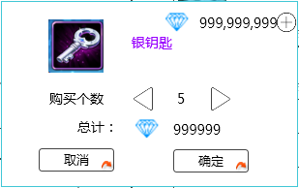
 | 已改
扫荡券图标
 |  |  |  |  |  |  |  |  |  |  | UI规则见背包系统文档
扫荡券
 | 每次都弹界面买很不方便，是否采用活力药那种做法，加个“下次购买不再提示” |  |  |  |  |  |  |  |  |  | 默认购买个数为1
 | 额，不要 |  |  |  |  |  |  |  |  |  | 最大购买个数为99
 |  |  |  |  |  |  |  |  |  |  | 最小购买个数为1

界面标题
 | 弹出商城界面 |  |  |  |  |  | 点击【确定】按钮则消耗钻石购买对应数量的扫荡券，若钻石不足，则弹出商城购买钻石界面
 | 已改 |  |  |  |  |  | 点击取消，则关闭该界面
 |  | 扫荡结果界面
 |  |  | 扫荡成功后会弹出扫荡结果界面，样式如下
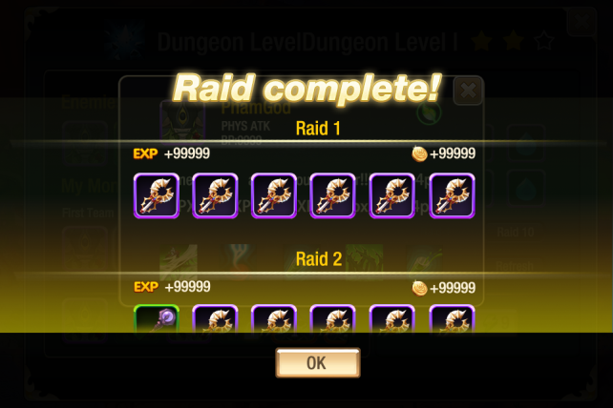

战果展示

OK按钮

 |  |  |  | 窗口类型
 |  |  |  |  | 浮窗窗口A
 |  |  |  | 窗口内容
 |  |  |  |  | 包括 界面标题，战果展示，额外奖励，OK按钮
 |  |  |  |  | 标题内容
 |  |  |  |  |  | 扫荡完成
 |  |  |  |  |  | 多语言ID：arrayselect_saodang_title
 |  |  |  |  | 战果展示
 |  |  |  |  |  | 战果展示包含每次扫荡结果展示以及扫荡奖励展示
 |  |  |  |  |  | 样式如下
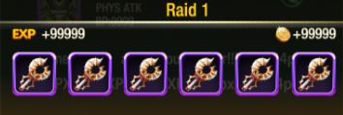

 |  |  |  |  |  |  | 包括 战斗次数、经验获得、金币获得、道具获得
 |  |  |  |  |  |  | 战斗次数
 |  |  |  |  |  |  |  | 依次显示扫荡的次数
 |  |  |  |  |  |  |  | 格式为 第N战
 |  |  |  |  |  |  |  | 多语言ID：arrayselect_saodang_num
 |  |  |  |  |  |  | 经验获得
 |  |  |  |  |  |  |  | 显示为 经验图标+空格+n
 |  |  |  |  |  |  |  | 其中n为该次扫荡玩家获得的经验值
 |  |  |  |  |  |  | 金钱获得
 |  |  |  |  |  |  |  | 显示为 金钱图标+空格+n
 |  |  |  |  |  |  |  | 其中n为该次扫荡玩家获得的金钱值
 |  |  |  |  |  |  | 道具获得
 |  |  |  |  |  |  |  | 从左至右依次显示获得该次扫荡玩家获得的道具图标
 |  |  |  |  |  |  |  | 显示顺序根据道具配置表顺序即可
 |  |  |  |  |  |  |  | 最多可以显示下6个图标
 |  |  |  |  |  |  |  | 点击图标可以显示tips，tips具体规则见道具文档

 |  |  |  |  |  | 扫荡奖励展示
 |  |  |  |  |  |  | 每次扫荡结果展示后，在界面最下方显示所有扫荡额外奖励展示
 |  |  |  |  |  |  | 样式为
额外奖励
道具图标
道具图标
道具图标
道具图标
道具图标
道具图标

 |  |  |  |  |  |  | 包含标题、道具获得图标
 |  |  |  |  |  |  | 标题
 |  |  |  |  |  |  |  | 显示为：额外奖励
 |  |  |  |  |  |  |  | 多语言ID：arrayselect_saodang_reward
 |  |  |  |  |  |  | 道具获得
 |  |  |  |  |  |  |  | 从左至右依次显示获得该次扫荡玩家获得的道具图标
 |  |  |  |  |  |  |  | 显示顺序根据道具配置表顺序即可
 |  |  |  |  |  |  |  | 最多可以显示下6个图标，超过6个图标不显示
 |  |  |  |  |  |  |  | 点击图标可以显示tips，tips具体规则见道具文档
 |  |  |  |  | 关闭按钮
 |  |  |  |  |  | 点击该按钮可以关闭扫荡结果界面

 |  |  |  | 展示动画规则
 |  |  |  |  | 先出现标题，然后逐次战果展示，每次出现1行，最后出现返回按钮
 |  |  |  |  | 当战果展示内容超过界面显示范围时，已展示内容向上翻滚，同时显示最新的一条展示内容
 |  |  |  |  | 动画展示过程中，无法响应滑动操作
 |  |  |  |  | 动画展示过程中，点击展示界面可以直接将所有内容展示出来，同时显示至最后一个展示的内容
 |  |  |  |  | 动画展示结束后，可以响应滑动操作同时出现关闭按钮

美术需求
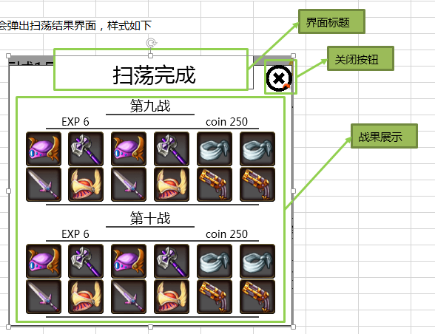
阵容选择界面

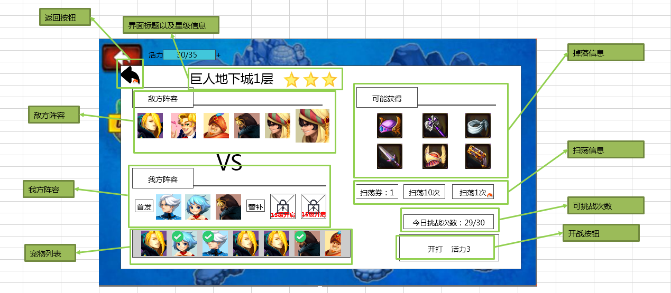

 | 1. 界面整体布局样式设计

 | 2.敌方阵容样式示例

 | 3.我方阵容样式示例

 | 4.宠物列表样式示例

 | 5.掉落物品样式示例

 | 6.扫荡信息样式示例

 | 7.可挑战次数样式示例

 | 8.开战按钮样式示例

宠物信息界面

 | 己方宠物信息界面

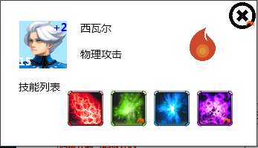

 | 敌方怪物信息界面

扫荡结果界面

功能验收
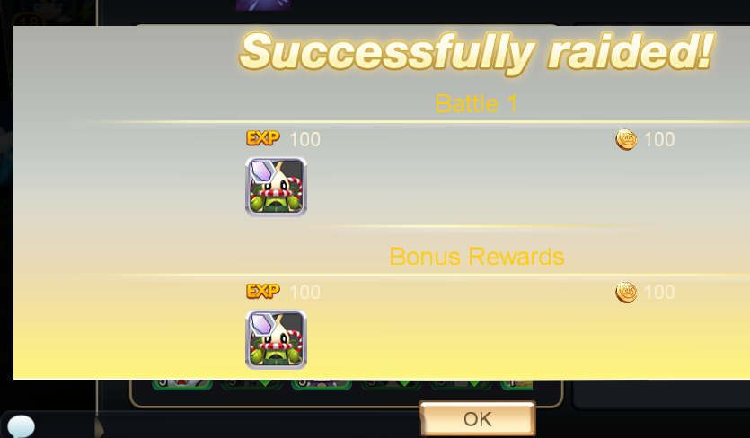
1 | 问题 | 解决办法

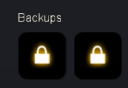
 |  | 程序同学处理

2 | 当副本没有挑战次数限制时，会出现重置按钮 | 程序同学处理
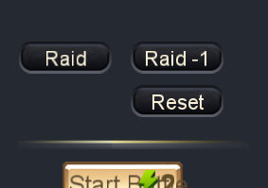

3 | 当副本没有挑战次数限制时，无法扫荡多次 | 程序同学处理

4 | 长按掉落道具木有tips显示 | 程序同学处理

5 | 点击开战按钮，活力值图标和数字没有跟随变化 | 程序同学处理

6 | boss头像没有放大 | 程序同学处理
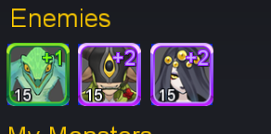

7 | boss的性格倾向应该显示“未知” | 程序同学处理
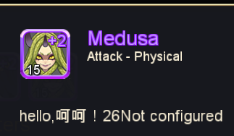

8 | 扫荡底图不正确 | 策划换图

宠物icon规范
玩家宠物阵容
 | 宠物Icon显示逻辑
+2

 |  | 提示出该宠物的等级与品质信息
 |  |  | 宠物等级
 |  |  |  | 显示在Icon左下角
 |  |  |  | 玩家宠物
 |  |  |  |  | 通过读取宠物数据库信息显示
 |  |  |  | 敌方阵容宠物
 |  |  |  |  | 与副本入口等级一致

 |  |  | 品质信息
 |  |  |  | 用宠物的边框提示宠物的品质 |  |  | 具体的边框逻辑同道具 见道具基础逻辑文档 UI表现逻辑分页11行
 |  |  |  | 通过读取宠物数据库信息显示
 |  |  | 宠物具体在该品质中的等级
 |  |  |  | 显示在Icon右上角
 |  |  |  | 具体品级与品质的关系
 |  |  |  | 白 | 绿 | 绿+1 | 蓝 | 蓝+1 | 蓝+2 | 紫 | 紫+1 | 紫+2 | 紫+3 | 橙 | 橙+1 | 橙+2 | 橙+3 | 橙+4 | 红
 |  |  |  | 0 | 1 | 2 | 3 | 4 | 5 | 6 | 7 | 8 | 9 | 10 | 11 | 12 | 13 | 14 | 15
 |  |  | 宠物类型（副本入口使用）
 |  |  |  | 当宠物为boss时，boss放大1.17倍显示
+2

 |  |  | 宠物被选中（副本入口使用）
 |  |  |  | 当玩家选中宠物时，右下角显示选中的对勾并加黑色遮罩

 |  |  | 宠物名称（副本入口/阵容调整使用）
 |  |  |  | 宠物名称颜色同宠物品质

 |  |  | 宠物被派遣到玩法中
 |  |  |  | 在右下角增加锁头标示，左上角增加玩法标示图样
 |  |  |  | 大冒险 |  |  | 公会基地

评审问题回答
阵容选择问题回复
 | Kathy Guo
 | 副本信息界面
 | 1 副本评价旁边的技能有点突兀
 | 会换地方
 | 2 消耗活力和开始按钮等排布有点不整齐
 | 摁 改下位置
 | 1 备选和已选主次关系区分不明显
 | 在下个方案中重新排版
 | 1 两个界面用了三种按钮样式，不太统一
 | 按钮问题请@帆爷
 | 2 黑色按钮放黑色界面上真心难找
 | 同上一个问题

 | Eric Lee
 | 1感觉“敌方阵容”应该放到 阵容调整界面，这样我方在调整阵容的时候也可以和敌方阵容 呼应
 | 摁，会在下个方案中解决
 | 2 扫荡也应该放到阵容调整界面，正常逻辑应该是调整完阵容，然后再进行扫荡操作
 | 扫荡和阵容无关，不予解决

 | 祖光 华
 | 1、挑战次数和活力值消耗换个位置感觉好点；
 | 见下个版本
 | 2、同意师叔的1，不过好像也没地方放；
 | 下个版本解决
 | 3、不同意师叔的2，扫荡不需要调整阵容，还是放外面好；
 | 好的
 | 4、副本名称星星右侧那个是啥，没懂；
 | 场地buff
 | 5、进个副本这么多层，会不会有点多-_-最后阵容选择已经4层了，如果最后有提示界面啥的就超过4层界面了，以前定的最多4层的。
 | 放到一起可能比较挤，排版不好布置

 | 王磊
 | 不喜欢
 | 1.开战层级太多，打个战斗要章节选择-副本选择-看一眼-阵容调整-开始战斗，四层，个人感觉太繁琐冗余
 | 其实副本选择和章节算一层吧，除了第一次打开的时候
 | 2.界面层级有问题，首先，如果游戏想有应对，是不会将敌方阵容和己方阵容拆开的
 | 毕竟拆开会导致调整己方阵容时要返回前一界面查看敌方信息，尤其是记忆力差的，越是想应对越要反复切换，繁琐
 | 下一版本放一起了
 | 3.从界面设计上来看，扫荡，掉落放在了前一个界面，这说明想要优先展现给玩家的是奖励，是快速的到奖励（扫荡）
 | 以下个人YY：如果是一个老玩家，应对自然没什么用，无脑扫扫扫拼数值就够了，如果是一个新玩家，奖励固然有吸引力，调整阵容的繁琐切换，自然也会转变成了无脑扫扫扫。
 | 应对问题应该是需要解决的，下个版本敌方我方阵容放一个界面上
 | 奖励问题不予解决，奖励并不与需要选的阵容息息相关
 | 4.当然，如果大部分玩家觉得这样方便，自是没上述问题，另外如果游戏后期的定定位也是扫扫扫，自是也没上述问题
 | 额=，=
 | 5.玩家有同一种怪多只的时候，找强的那个比较好找，但是找某只特定的就不好找了
 | 昨天zz发现，有一堆蜥蜴人，他给其中的某一只镶嵌了宝石，然后找不到是哪一只了，虽然现在的界面能显示怪物属性，但是怪物多的话，也得一只一只点tips，感觉挺麻烦的
 | 列表排列是有顺序的，除非你持有的蜥蜴人属性都一样
 | 也可以看看一会的方案2，可能能解决这个问题

 | zz z

 | 1.外面有掉落信息，每个副本里面又有掉落信息，还是感觉比较重复。
 | 扫荡也是在副本掉落层，外面的章节掉落的作用就更低了，感觉应该去掉一个掉落，腾出空地。
 | 可以考虑去掉外面的
 | 2.布阵和敌方阵容还是放一起比较好。
 | 摁 ，见下个版本
 | 3.星级评价后面的图标是什么意思
 | 场地buff
 | 4.我们的设计上，是否考虑下，有一套主阵容，任何副本都是用主阵容去打，然后有个调整阵容的界面。
 | 这样可以避免掉一些问题，如果我们怪物成长到顶阶的成本不向魔灵那么低，其实他那套每个副本切换阵容的设计并不适合我们。
 | 我们的宠物还是有多样性的，需要来回挑选，所以需要有一个阵容选择的过程

 | 罗 阳
 | 活力消耗放在扫荡按钮上或者扫荡按钮附近比较清晰。
 | 两种情况，需要区分考虑，如果是先进入阵容选择界面，并没有扣除活力，放在按钮上会有歧义

 | Eric Lee
 | 这个界面看起来都是图标，感觉有些眼晕。
 | 会改哈，看下个版本

 | long xue
 | 感觉不太好，相对于UI标准的比例应该还能放下几行，体验应该不好
 | 摁 ，见下个版本

 | 帅 郑
 | 1.左右滑动还是上下滑动？
 | 上下滑动，不过要改了，看下个版本吧
 | 2.感觉图标有点太挤了，上下图标形式应该有点区别，比如下面的图标小一点。
 | 好的，见下个版本

 | 方案2
 |  | 阵容选择界面默认如下显示
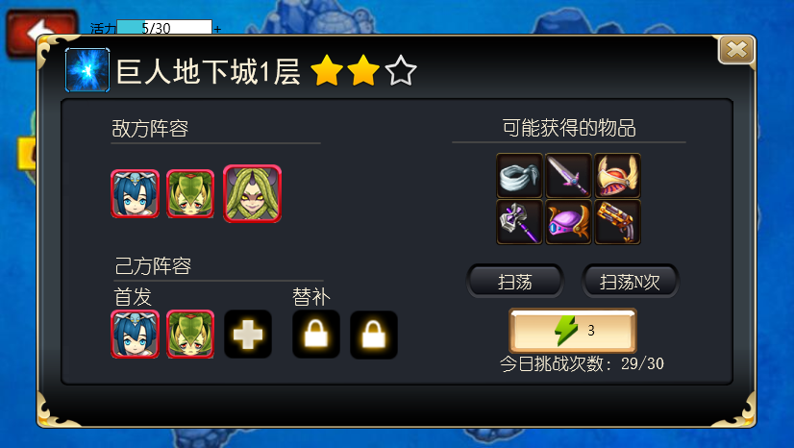

 |  | 点击己方阵容中已开启的站位，无论该站位是否为空，则在右侧弹出阵容列表
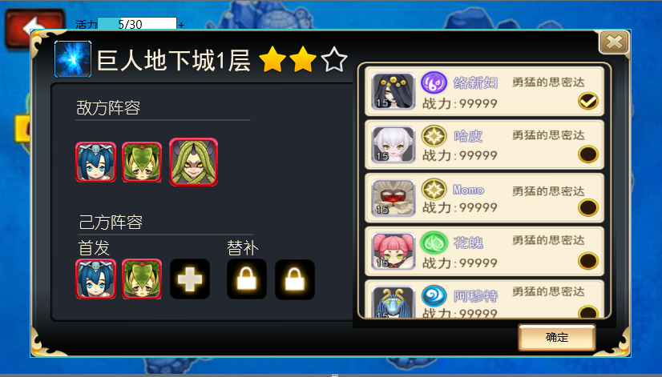

 |  | 可以在阵容列表中选择己方上阵阵容
 |  | 选择完毕后点击确定关闭阵容列表

 | 方案1
 |  | 阵容选择界面默认如下显示
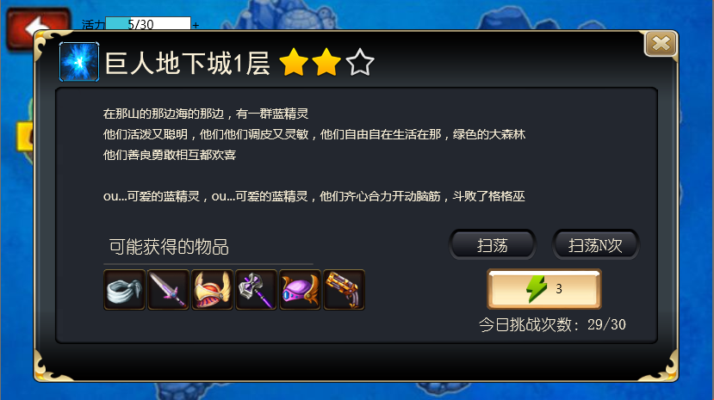

 |  | 可以在这个界面进行扫荡操作，点击带有活力消耗的按钮，进入阵容排布界面
 |  | 如下图显示

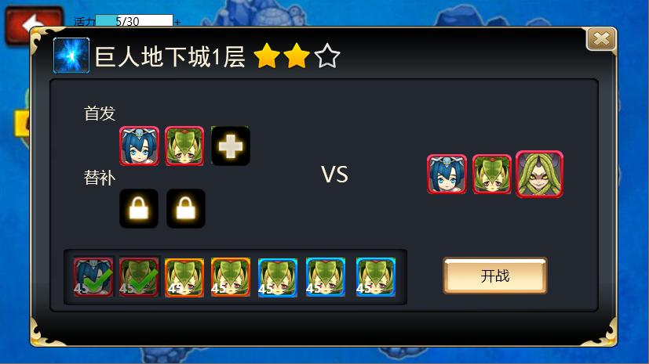

 |  | 可以在这里排布阵容

